Sheet1
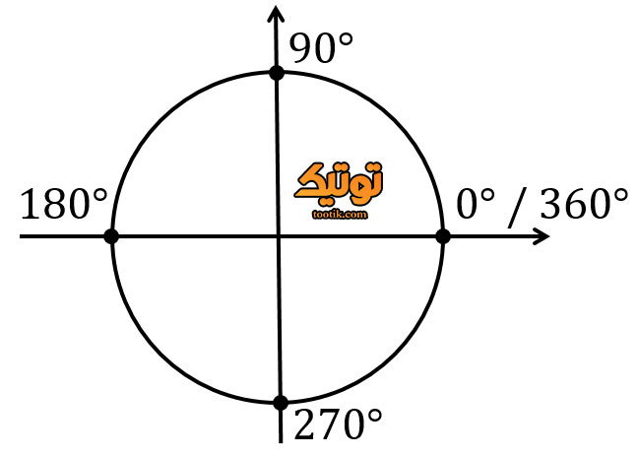
North | 2.6 | J | -31.22 |  |  | j+ | N
West | 106.9 | I | -21.4
East | 82
South | 6.1 |  | 1432.6484
N-W | 27.7 | RDP | 37.850342138
N-E | 7.6 | DPt | 307.8 |  | NW |  |  | NE
S-W | 24.9 | u | 0.12297057225 |  |  | 180-x | X
S-E | 50 | RDD | 1.4588785047 |  |  |  |  |  | i+
 |  |  | 174.58143947 | i- |  |  |  |  | 0 درجه
 |  |  | 55.599184544 | w |  |  |  |  | E
 |  |  | 235.59918454
 |  |  | 34.400815456 |  |  | 180+x | 360-x

 |  |  |  |  | SW |  |  | SE

 |  |  |  |  |  | j- | S |  |  | جهت ریاضی از سمت e است و پاد ساعتگرد جهت و جهت هواشناسی ساعتگرد و شروع با ان است

